Sheet1
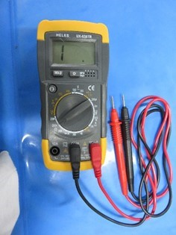
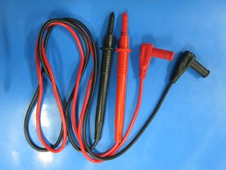
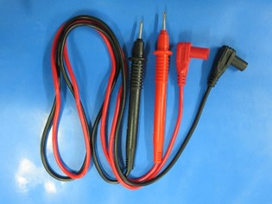
AVOMETER
GAMBAR AVOMETER MEREK HELES UX-838TR | KABEL AVOMETER (DENGAN TUTUP) | KABEL AVOMETER (TANPA TUTUP)

